N.R. f(x)=cosx-x
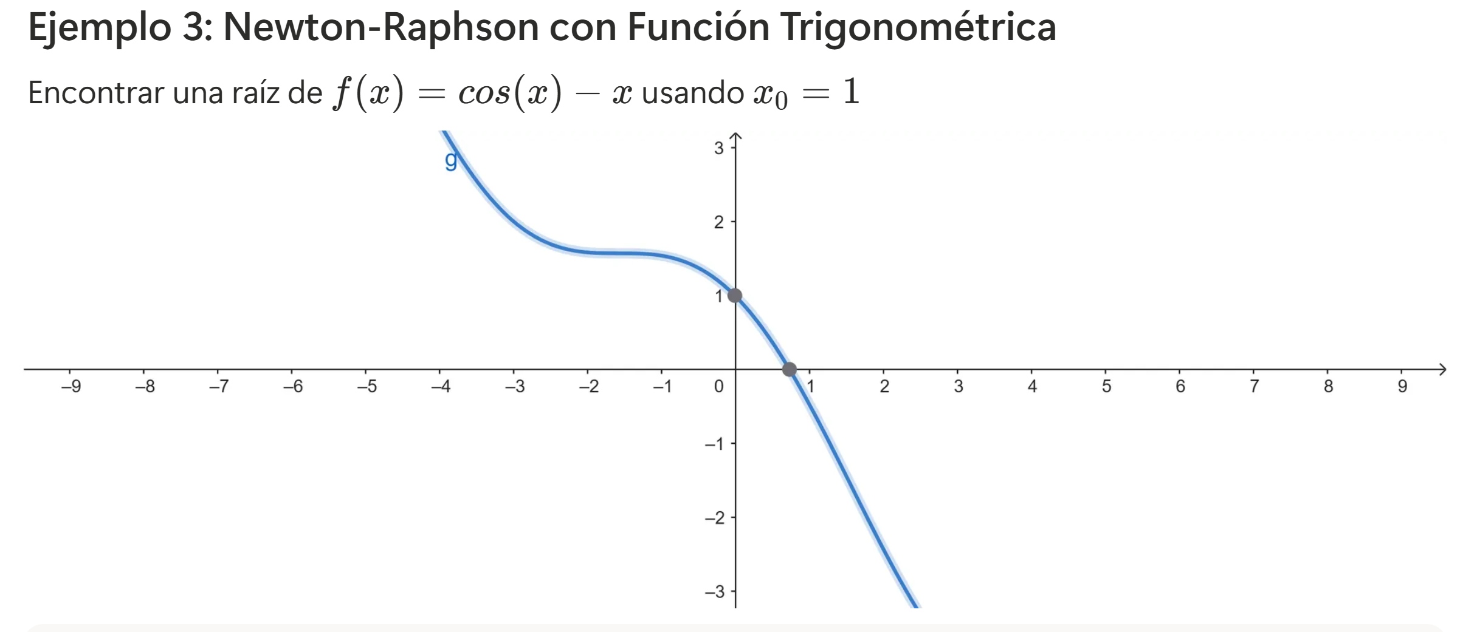

 | f(x)= | cosx-x
 | f'(x)= | (-)senx-1

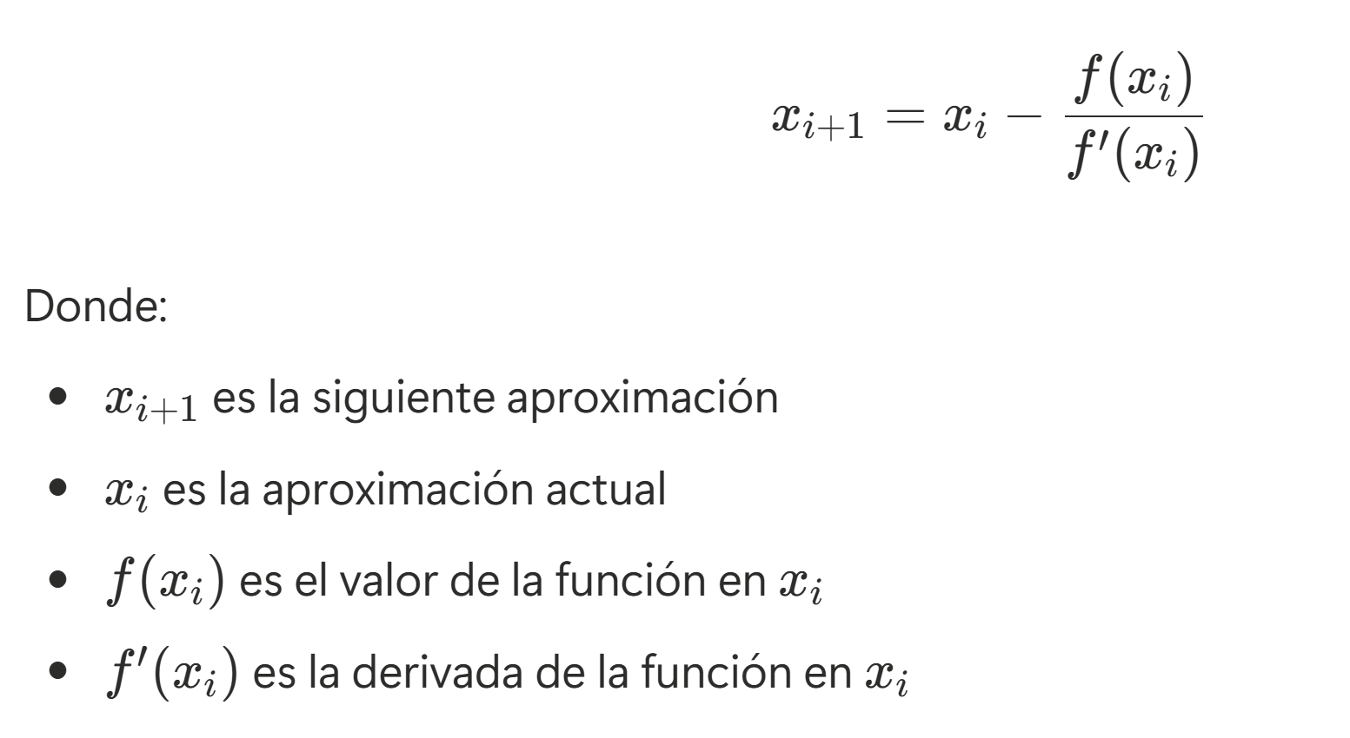
N° iteración (i) | xi | f(xi) | f'(xi) | xi+1
0 | 1 | -0.45969769413 | -1.8414709848 | 0.75036386784
1 | 0.75036386784 | -0.018923073822 | -1.6819049529 | 0.73911289091
2 | 0.73911289091 | -4.6455898991E-05 | -1.6736325442 | 0.73908513339
3 | 0.73908513339 | -2.8472058045E-10 | -1.6736120293 | 0.73908513322
4 | 0.73908513322 | 0 | -1.6736120292 | 0.73908513322
5 | 0.73908513322 | 0 | -1.6736120292 | 0.73908513322

